Sheet1
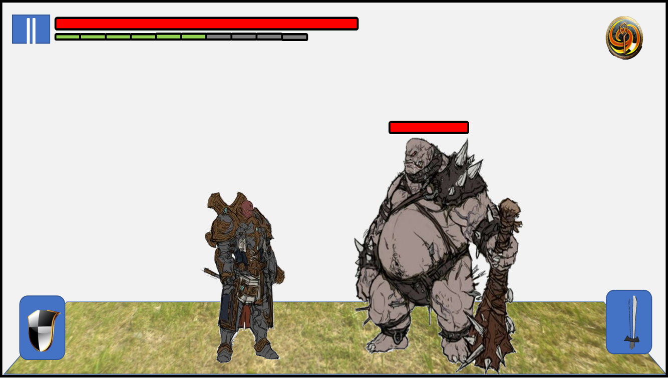
348px
1920px
1080px
560px
目安解像度 | 1920×1080
目安画面比率 | 16:09:00

 | 縦 | 横
キャラ立ち | 560 | 348

